SUBSIDIOS ENERO 2023
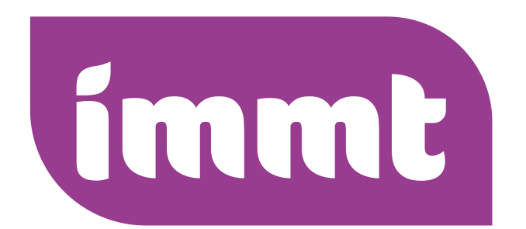
 |  |  |  |  | INSTITUTO MUNICIPAL DE LA MUJER TLAJOMULUENSE
 |  |  |  |  | UNIDAD DE TRANSPARENCIA E INFORMACIÓN
 |  |  |  |  | FUNDAMENTAL SUBSIDIOS IMMT ENERO 2023
JEFATURA ADMINISTRATIVA
SUBSIDIOS (EN ESPECIE O FINANCIEROS) RECIBIDOS POR EL PRESIDENTE MUNICIPAL, CUALQUIER FUNCIONARIO O EL AYUNTAMIENTO | No. De Factura | Nombre de quien Otorga el Subsidio | RFC | Tipo de subsidio | Día, mes y año del subsidio | Monto del Subsidio | Concepto | Presupuesto Municipal 2024 | Presupuesto Municipal Primera Modificado 2024 | Presupuesto Municipal Segunda Modificacion 2024 | Nombre de beneficiario ya sea persona física o moral | Población beneficiada estimada con el subsidio | Documento oficial que aprueba el subsidio
 | 3FFB3 | MUNICIPIO DE TLAJOMULCO DE ZUÑIGA JALISCO | MTZ850101889 | Transferencias otorgadas a entidades paraestatales no empresariales y no financieras | 2023-01-02 | $400,000.00 | PARA GASTO CORRIENTE DE CONFORMIDAD CON EL PRESUPUESTO 2023, SUBSIDIO CORRESPONDIENTE AL MES DE ENERO DE 2023 AL IMMT | 7,222,395.21 | N.A | N.A | INTITUTO MUNICIPAL DE LA MUJER TLAJOMULQUENSE
 |  |  |  |  | Total | $400,000.00

